Instrukcja
Instrukcja
1. Arkusz EXCEL został tak przygotowany, aby pozwalał na uzyskanie jak najszerszej informacji dla nauczycieli po przeprowadzonym próbnym egzaminie ósmoklasisty w grudniu 2018 r.
2. Arkusz daje możliwość uzyskania informacji o sukcesach uczniów związanych z rozwiązaniem zadań zamkniętych i zadań otwartych oraz możliwość sprawdzenia jaki procent uczniów wybrał pozostałe odpowiedzi.
3. Formularz składa się z następujących arkuszy: 10 kart oddziałów {A,B,C,D,E,F,G,H,I,J} (maksymalnie 40 uczniów w 1 oddziale), Szkoła (zbiorcze wyniki szkoły), Wybór tematu (rozkład wyboru tematów w oddziałach i szkole), FO (analiza opuszczeń zadań przez uczniów w szkole i w poszczególnych oddziałach), Rozkład wyników (zawierający rozkład wyników uczniowskich w szkole) oraz wykresy: RW - wykres, 3 wykresy obrazujących opanowanie przez uczniów umiejętności: kształcenie literackie i kulturowe, kształcenie językowe, tworzenie wypowiedzi. Ponadto wykres obrazujący średni wynik w punktach w poszczególnych oddziałach jak i w całej szkole oraz wykresy opanowania umiejętności z rozbiciem na oddziały.
4. Koniecznie należy wpisać kod ucznia np. A01, A1 w pierwszej kolumnie arkusza (lub kolejny numer ucznia z dziennika). Brak wypełnienia nie pozwoli uzyskać wyniku ucznia.
5. Wypełniając pola zadań zamkniętych możemy wpisać wybraną odpowiedź ucznia (zgodnie z kartą odpowiedzi), literę N (oznaczającą, że uczeń nie podjął próby rozwiązywania zadania), literę W (oznaczającą, że uczeń zaznaczył więcej niż jedną odpowiedź) lub wybrać z rozwijalnego menu. Pole z odpowiedzią poprawną wypełnia się automatycznie kolorem zielonym.
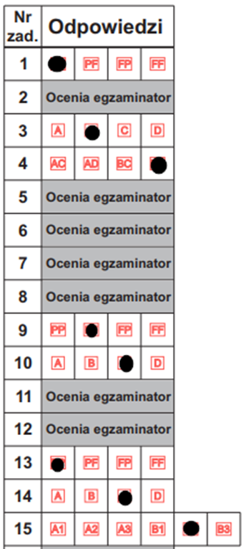

6. W polach dotyczących zadań otwartych (2, 5, 6, 7, 8, 11, 12, 16, 18, 19) wpisujemy uzyskaną przez ucznia liczbę punktów za każdy podpunkt/część. W przypadku, gdy uczeń nie podjął próby rozwiązania zadania/podpunktu, wpisujemy lub wybieramy z rozwijalnego menu literę N (zgodnie z kartą odpowiedzi).
7. W zadaniu 20 (wypracowanie) należy wpisać nr tematu (kolumna Y), który wybrał uczeń i przyznaną punktację za poszczególne kryteria (zgodnie z kartą odpowiedzi). W przypadku, gdy uczeń nie podjął próby napisania wypracowania w kolumnie X wpisujemy literę N i wpisujemy 0 punktów za poszczególne kryteria z wypracowania (nie wypełniamy kolumny Y z numerem tematu).
8. W każdym arkuszu (oddziale) dla każdego ucznia automatycznie jest przeliczana suma punktów za cały test i poszczególne umiejętności. Jednocześnie dla każdego zadania jak i umiejętności wyliczana są podstawowe wskaźniki statystyczne: średnia, łatwość, odchylenie standardowe. Dodatkowo dla zadań zamkniętych wyliczany jest rozkład odpowiedzi.
9. Arkusz Szkoła oprócz podstawowych wyników statystycznych zawiera dla poszczególnych zadań następujące wskaźniki statystyczne: średnia, łatwość, odchylenie standardowe. Dodatkowo dla zadań zamkniętych wyliczany jest rozkład odpowiedzi poszczególnych odpowiedzi, frakcja opuszczeń i odpowiedzi wielokrotnych. Dla zadań otwartych wyliczany jest rozkład punktacji w i frakcja opuszczeń.
10. Poniżej podano przykład wypełnionego arkusza dla 22 uczniów (Klasa A).

Uwaga!
W arkuszach odziałów jest włączona opcja z paska narzędzi Recenzja: Chroń arkusz.
Po zdjęciu ochrony można wprowadzać zmiany, za które jednak autorzy arkusza nie odpowiadają
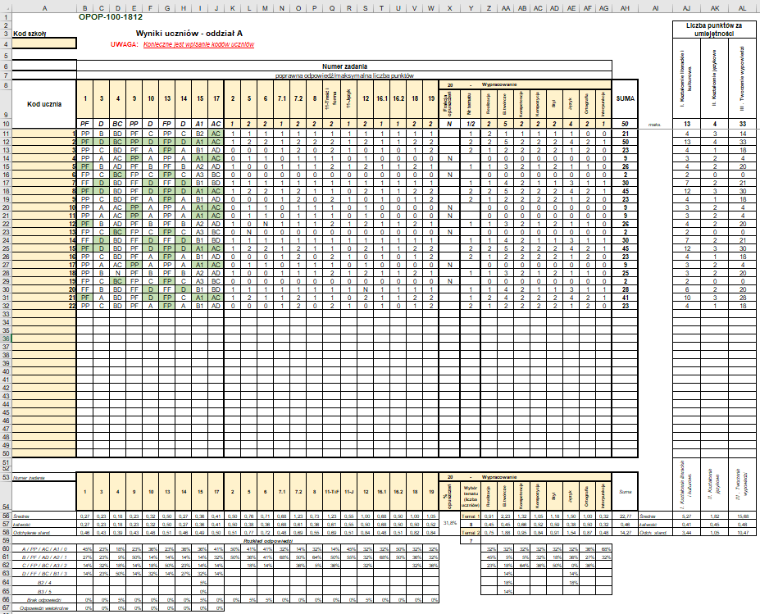

Wybór tematu
Zadanie 20 - rozkład wyboru tematów w oddziałch i szkole
 | Temat 1 | Temat 2
A | 0 | 0
B | 0 | 0
C | 0 | 0
D | 0 | 0
E | 0 | 0
F | 0 | 0
G | 0 | 0
H | 0 | 0
I | 0 | 0
J | 0 | 0
Szkoła | 0 | 0

FO
Liczba zdających w szkole: | 0
Frakcja opuszczeń zadań w szkole
 | FO
1 | 0%
3 | 0%
4 | 0%
9 | 0%
10 | 0%
13 | 0%
14 | 0%
15 | 0%
17 | 0%
2 | 0%
5 | 0%
6 | 0%
7.1 | 0%
7.2 | 0%
8 | 0%
11.1 | 0%
11.2 | 0%
12 | 0%
16.1 | 0%
16.2 | 0%
18 | 0%
19 | 0%
20 | 0%

Liczba zdających w oddziale A: |  | 0
Frakcja opuszczeń zadań w oddziale A
 | FO
1 | 0%
3 | 0%
4 | 0%
9 | 0%
10 | 0%
13 | 0%
14 | 0%
15 | 0%
17 | 0%
2 | 0%
5 | 0%
6 | 0%
7.1 | 0%
7.2 | 0%
8 | 0%
11.1 | 0%
11.2 | 0%
12 | 0%
16.1 | 0%
16.2 | 0%
18 | 0%
19 | 0%
20 | 0%

Liczba zdających w oddziale B: |  | 0
Frakcja opuszczeń zadań w oddziale B
 | FO
1 | 0%
3 | 0%
4 | 0%
9 | 0%
10 | 0%
13 | 0%
14 | 0%
15 | 0%
17 | 0%
2 | 0%
5 | 0%
6 | 0%
7.1 | 0%
7.2 | 0%
8 | 0%
11.1 | 0%
11.2 | 0%
12 | 0%
16.1 | 0%
16.2 | 0%
18 | 0%
19 | 0%
20 | 0%

Liczba zdających w oddziale C: |  | 0
Frakcja opuszczeń zadań w oddziale C
 | FO
1 | 0%
3 | 0%
4 | 0%
9 | 0%
10 | 0%
13 | 0%
14 | 0%
15 | 0%
17 | 0%
2 | 0%
5 | 0%
6 | 0%
7.1 | 0%
7.2 | 0%
8 | 0%
11.1 | 0%
11.2 | 0%
12 | 0%
16.1 | 0%
16.2 | 0%
18 | 0%
19 | 0%
20 | 0%

Liczba zdających w oddziale D: |  | 0
Frakcja opuszczeń zadań w oddziale D
 | FO
1 | 0%
3 | 0%
4 | 0%
9 | 0%
10 | 0%
13 | 0%
14 | 0%
15 | 0%
17 | 0%
2 | 0%
5 | 0%
6 | 0%
7.1 | 0%
7.2 | 0%
8 | 0%
11.1 | 0%
11.2 | 0%
12 | 0%
16.1 | 0%
16.2 | 0%
18 | 0%
19 | 0%
20 | 0%

Liczba zdających w oddziale E: |  | 0
Frakcja opuszczeń zadań w oddziale E
 | FO
1 | 0%
3 | 0%
4 | 0%
9 | 0%
10 | 0%
13 | 0%
14 | 0%
15 | 0%
17 | 0%
2 | 0%
5 | 0%
6 | 0%
7.1 | 0%
7.2 | 0%
8 | 0%
11.1 | 0%
11.2 | 0%
12 | 0%
16.1 | 0%
16.2 | 0%
18 | 0%
19 | 0%
20 | 0%

Liczba zdających w oddziale F: |  | 0
Frakcja opuszczeń zadań w oddziale F
 | FO
1 | 0%
3 | 0%
4 | 0%
9 | 0%
10 | 0%
13 | 0%
14 | 0%
15 | 0%
17 | 0%
2 | 0%
5 | 0%
6 | 0%
7.1 | 0%
7.2 | 0%
8 | 0%
11.1 | 0%
11.2 | 0%
12 | 0%
16.1 | 0%
16.2 | 0%
18 | 0%
19 | 0%
20 | 0%

Liczba zdających w oddziale G: |  | 0
Frakcja opuszczeń zadań w oddziale G
 | FO
1 | 0%
3 | 0%
4 | 0%
9 | 0%
10 | 0%
13 | 0%
14 | 0%
15 | 0%
17 | 0%
2 | 0%
5 | 0%
6 | 0%
7.1 | 0%
7.2 | 0%
8 | 0%
11.1 | 0%
11.2 | 0%
12 | 0%
16.1 | 0%
16.2 | 0%
18 | 0%
19 | 0%
20 | 0%

Liczba zdających w oddziale H: |  | 0
Frakcja opuszczeń zadań w oddziale H
 | FO
1 | 0%
3 | 0%
4 | 0%
9 | 0%
10 | 0%
13 | 0%
14 | 0%
15 | 0%
17 | 0%
2 | 0%
5 | 0%
6 | 0%
7.1 | 0%
7.2 | 0%
8 | 0%
11.1 | 0%
11.2 | 0%
12 | 0%
16.1 | 0%
16.2 | 0%
18 | 0%
19 | 0%
20 | 0%

Liczba zdających w oddziale I: |  | 0
Frakcja opuszczeń zadań w oddziale I
 | FO
1 | 0%
3 | 0%
4 | 0%
9 | 0%
10 | 0%
13 | 0%
14 | 0%
15 | 0%
17 | 0%
2 | 0%
5 | 0%
6 | 0%
7.1 | 0%
7.2 | 0%
8 | 0%
11.1 | 0%
11.2 | 0%
12 | 0%
16.1 | 0%
16.2 | 0%
18 | 0%
19 | 0%
20 | 0%

Liczba zdających w oddziale J: |  | 0
Frakcja opuszczeń zadań w oddziale J
 | FO
1 | 0%
3 | 0%
4 | 0%
9 | 0%
10 | 0%
13 | 0%
14 | 0%
15 | 0%
17 | 0%
2 | 0%
5 | 0%
6 | 0%
7.1 | 0%
7.2 | 0%
8 | 0%
11.1 | 0%
11.2 | 0%
12 | 0%
16.1 | 0%
16.2 | 0%
18 | 0%
19 | 0%
20 | 0%

Wykres-RW
Rozkład wyników w szkole
0 | 0
1 | 0
2 | 0
3 | 0
4 | 0
5 | 0
6 | 0
7 | 0
8 | 0
9 | 0
10 | 0
11 | 0
12 | 0
13 | 0
14 | 0
15 | 0
16 | 0
17 | 0
18 | 0
19 | 0
20 | 0
21 | 0
22 | 0
23 | 0
24 | 0
25 | 0
26 | 0
27 | 0
28 | 0
29 | 0
30 | 0
31 | 0
32 | 0
33 | 0
34 | 0
35 | 0
36 | 0
37 | 0
38 | 0
39 | 0
40 | 0
41 | 0
42 | 0
43 | 0
44 | 0
45 | 0
46 | 0
47 | 0
48 | 0
49 | 0
...

I - łatwość
I. Kształcenie literackie i kulturowe.
 | Łatwość według oddziałów
A | 0.00
B | 0.00
C | 0.00
D | 0.00
E | 0.00
F | 0.00
G | 0.00
H | 0.00
I | 0.00
J | 0.00

II - łatwość
II. Kształcenie językowe.
 | Łatwość według oddziałów
A | 0.00
B | 0.00
C | 0.00
D | 0.00
E | 0.00
F | 0.00
G | 0.00
H | 0.00
I | 0.00
J | 0.00

III - łatwość
III. Tworzenie wypowiedzi.
 | Łatwość według oddziałów
A | 0.00
B | 0.00
C | 0.00
D | 0.00
E | 0.00
F | 0.00
G | 0.00
H | 0.00
I | 0.00
J | 0.00

Średni wynik
Średnie wyniki w oddziałach
A | 0.00
B | 0.00
C | 0.00
D | 0.00
E | 0.00
F | 0.00
G | 0.00
H | 0.00
I | 0.00
J | 0.00
Szkoła | 0.00

Łatwość umiejętności - oddziały
Łatwość umiejętności dla oddziału A
 | Łatwość według oddziałów
I. Kształcenie literackie i kulturowe. | 0.00
II. Kształcenie językowe | 0.00
III . Tworzenie wypowiedzi | 0.00

Łatwość umiejętności dla oddziału B
 | Łatwość według oddziałów
I. Kształcenie literackie i kulturowe. | 0.00
II. Kształcenie językowe | 0.00
III . Tworzenie wypowiedzi | 0.00

Łatwość umiejętności dla oddziału C
 | Łatwość według oddziałów
I. Kształcenie literackie i kulturowe. | 0.00
II. Kształcenie językowe | 0.00
III . Tworzenie wypowiedzi | 0.00

Łatwość umiejętności dla oddziału D
 | Łatwość według oddziałów
I. Kształcenie literackie i kulturowe. | 0.00
II. Kształcenie językowe | 0.00
III . Tworzenie wypowiedzi | 0.00

Łatwość umiejętności dla oddziału E
 | Łatwość według oddziałów
I. Kształcenie literackie i kulturowe. | 0.00
II. Kształcenie językowe | 0.00
III . Tworzenie wypowiedzi | 0.00

Łatwość umiejętności dla oddziału F
 | Łatwość według oddziałów
I. Kształcenie literackie i kulturowe. | 0.00
II. Kształcenie językowe | 0.00
III . Tworzenie wypowiedzi | 0.00

Łatwość umiejętności dla oddziału G
 | Łatwość według oddziałów
I. Kształcenie literackie i kulturowe. | 0.00
II. Kształcenie językowe | 0.00
III . Tworzenie wypowiedzi | 0.00

Łatwość umiejętności dla oddziału H
 | Łatwość według oddziałów
I. Kształcenie literackie i kulturowe. | 0.00
II. Kształcenie językowe | 0.00
III . Tworzenie wypowiedzi | 0.00

Łatwość umiejętności dla oddziału I
 | Łatwość według oddziałów
I. Kształcenie literackie i kulturowe. | 0.00
II. Kształcenie językowe | 0.00
III . Tworzenie wypowiedzi | 0.00

Łatwość umiejętności dla oddziału J
 | Łatwość według oddziałów
I. Kształcenie literackie i kulturowe. | 0.00
II. Kształcenie językowe | 0.00
III . Tworzenie wypowiedzi | 0.00

